DB QUIMICA
CONSUMO DE QUIMICO
GEM | COSTO TTO - CAUDAL TRATADP GEM Vs $M3
$ m3 TRATAMIENTO GEM
 | CAUDAL TOTAL TRATADO GEM | INDICADOR $m3 | 2025 $m3 GEM
1 | 320 | 0 | $ 3,599
2 | 560 | 2,326 | $ 3,599
3 | 0 | 0 | $ 3,599
4 | 1,440 | 5,018 | $ 3,599
5 | 1,760 | 2,418 | $ 3,599
6 | 1,520 | 2,239 | $ 3,599
7 | 1,411 | 2,364 | $ 3,599
8 | 1,760 | 2,452 | $ 3,599
9 | 1,440 | 3,430 | $ 3,599
10 | 0 | 0 | $ 3,599
11 | 1,534 | 2,911 | $ 3,599
12 | 1,257 | 2,085 | $ 3,599
13 | 1,515 | 1,453 | $ 3,599
14 | 1,406 | 2,397 | $ 3,599
15 | 1,203 | 3,231 | $ 3,599
16 | 1,120 | 2,684 | $ 3,599
17 | 0 | 0 | $ 3,599
18 | 480 | 3,308 | $ 3,599
19 | 1,200 | 3,659 | $ 3,599
20 | 1,600 | 3,138 | $ 3,599
21 | 1,280 | 3,338 | $ 3,599
22 | 1,520 | 4,413 | $ 3,599
23 | 1,675 | 4,309 | $ 3,599
24 | 0 | 0 | $ 3,599
25 | 960 | 3,747 | $ 3,599
26 | 1,440 | 3,378 | $ 3,599
27 | 1,440 | 2,743 | $ 3,599
28 | 1,440 | 2,663 | $ 3,599
29 | 1,680 | 2,283 | $ 3,599
30 | 1,600 | 2,194 | $ 3,599
31 | 80 | 1,378 | $ 3,599
TIEMPO DE OPERACIÓN - SISTEMA GEM
 | VOLUMEN TRATADO GEM (m3) | HORAS DE OPERACIÓN
1 | 320 | 4
2 | 560 | 7
3 | 0 | 0
4 | 1,440 | 18
5 | 1,760 | 22
6 | 1,520 | 19
7 | 1,411 | 17
8 | 1,760 | 22
9 | 1,440 | 18
10 | 0 | 0
11 | 1,534 | 19
12 | 1,257 | 16
13 | 1,515 | 19
14 | 1,406 | 18
15 | 1,203 | 15
16 | 1,120 | 14
17 | 0 | 0
18 | 480 | 6
19 | 1,200 | 15
20 | 1,600 | 20
21 | 1,280 | 16
22 | 1,520 | 19
23 | 1,675 | 19
24 | 0 | 0
25 | 960 | 12
26 | 1,440 | 18
27 | 1,440 | 18
28 | 1,440 | 18
29 | 1,680 | 21
30 | 1,600 | 20
31 | 80 | 1
 |  | CONSOLIDADO COSTO TTO - CAUDAL TRATADP GEM Vs $M3
...
 |  | PANORAMA OPERATIVO GEM
 |  | VOLUMEN TRATADO GEM (m3) | $m3 | HORAS | $ HORA DE TRATAMIENTO GEM | $ CONSOLIDADO
 |  | 34,641 | $ 3,022 | 433 | $ 241,721 | $ 104,668,229
 |  | 31422
...
OSMOSIS INVERSA
INDICADOR RO
 | VOLUMEN ENVIADO A RO (m3) | LIMITE INDICADOR M3 | INDICADOR $m3 RO
1 | 173.374 | $ 1,000 | $ 105
2 | 0 | $ 1,000 | $ 0
3 | 0 | $ 1,000 | $ 0
4 | 499.729 | $ 1,000 | $ 105
5 | 735.531 | $ 1,000 | $ 105
6 | 786.198 | $ 1,000 | $ 105
7 | 780.416 | $ 1,000 | $ 231
8 | 790.189 | $ 1,000 | $ 194
9 | 602.116 | $ 1,000 | $ 186
10 | 0 | $ 1,000 | $ 0
11 | 605.152 | $ 1,000 | $ 233
12 | 807.667 | $ 1,000 | $ 201
13 | 758.052 | $ 1,000 | $ 207
14 | 840.421 | $ 1,000 | $ 197
15 | 736.636 | $ 1,000 | $ 210
16 | 717.861 | $ 1,000 | $ 177
17 | 0 | $ 1,000 | $ 0
18 | 267.855 | $ 1,000 | $ 378
19 | 889.441 | $ 1,000 | $ 191
20 | 718.972 | $ 1,000 | $ 181
21 | 724.168 | $ 1,000 | $ 180
22 | 704.198 | $ 1,000 | $ 182
23 | 601.644 | $ 1,000 | $ 195
24 | 0 | $ 1,000 | $ 0
25 | 389.325 | $ 1,000 | $ 245
26 | 1078.566 | $ 1,000 | $ 155
27 | 924.828 | $ 1,000 | $ 164
28 | 960.309 | $ 1,000 | $ 162
29 | 895.401 | $ 1,000 | $ 166
30 | 668.477 | $ 1,000 | $ 186
31 | 0 | $ 1,000 | $ 0
TIEMPO DE OPERACIÓN - SISTEMA OSMOSIS INVERSA
 | VOLUMEN ENVIADO A RO (m3) | TIEMPO DE OPERACIÓN
1 | 173.374 | 4.45
2 | 0 | 0.00
3 | 0 | 0.00
4 | 499.729 | 12.81
5 | 735.531 | 18.86
6 | 786.198 | 12.42
7 | 780.416 | 20.01
8 | 790.189 | 20.26
9 | 602.116 | 15.44
10 | 0 | 0.00
11 | 605.152 | 15.52
12 | 807.667 | 20.71
13 | 758.052 | 19.44
14 | 840.421 | 21.55
15 | 736.636 | 18.89
16 | 717.861 | 18.41
17 | 0 | 0.00
18 | 267.855 | 6.87
19 | 889.441 | 22.81
20 | 718.972 | 18.44
21 | 724.168 | 18.57
22 | 704.198 | 18.06
23 | 601.644 | 15.43
24 | 0 | 0.00
25 | 389.325 | 9.98
26 | 1078.566 | 27.66
27 | 924.828 | 23.71
28 | 960.309 | 24.62
29 | 895.401 | 22.96
30 | 668.477 | 17.14
31 | 0 | 0.00
...
 |  | CONSOLIDADO COSTO TTO - CAUDAL TRATADP RO Vs $M3
...
 |  | PANORAMA OPERATIVO RO TRATADA
 |  | TOTAL CAUDAL TRATADO RO | $m3 | HORAS | $ HORA DE TRATAMIENTO RO | $ CONSOLIDADO
 |  | 17,657 | $ 216.32 | 445 | $ 8,583 | $ 3,819,439
...
 |  | PANORAMA OPERATIVO RO ENVIADO A REUSO
 |  | TOTAL CAUDAL TRATADO RO | $m3 | HORAS | $ HORA DE TRATAMIENTO RO | $ CONSOLIDADO
 |  | 12,965 | $ 294.60 | 445 | $ 8,583 | $ 3,819,439
$1.000
...

GRAFICAS
COONSUMO PPM Vs $M3
 | COF 494 - PPM POL CATIONICO | COF 440 - PPM POL ANIONICO | COF 280 - PPM ACIDO | COF 235 - PPM COAGULANTE | COF 255 - PPM DECOLORANTE | INDICADOR $m3
1 | 0 | 0 | 0 | 0 | 0 | $ 0
2 | 4 | 2 | 0 | 321 | 71 | $ 2,326
3 | 0 | 0 | 0 | 0 | 0 | $ 0
4 | 3 | 2 | 347 | 833 | 139 | $ 5,018
5 | 3 | 2 | 170 | 284 | 97 | $ 2,418
6 | 2 | 2 | 132 | 342 | 53 | $ 2,239
7 | 3 | 2 | 142 | 269 | 106 | $ 2,364
8 | 3 | 1 | 290 | 261 | 102 | $ 2,452
9 | 3 | 1 | 194 | 514 | 118 | $ 3,430
10 | 0 | 0 | 0 | 0 | 0 | $ 0
11 | 4 | 2 | 163 | 339 | 117 | $ 2,911
12 | 4 | 3 | 80 | 95 | 135 | $ 2,085
13 | 4 | 2 | 46 | 119 | 53 | $ 1,453
14 | 4 | 3 | 43 | 192 | 135 | $ 2,397
15 | 4 | 2 | 166 | 249 | 208 | $ 3,231
16 | 3 | 3 | 179 | 518 | 0 | $ 2,684
17 | 0 | 0 | 0 | 0 | 0 | $ 0
18 | 5 | 5 | 104 | 188 | 208 | $ 3,308
19 | 4 | 4 | 83 | 333 | 208 | $ 3,659
20 | 5 | 3 | 94 | 244 | 188 | $ 3,138
21 | 3 | 3 | 156 | 391 | 156 | $ 3,338
22 | 3 | 2 | 164 | 368 | 303 | $ 4,413
23 | 4 | 3 | 149 | 597 | 173 | $ 4,309
24 | 0 | 0 | 0 | 0 | 0 | $ 0
25 | 3 | 3 | 94 | 510 | 167 | $ 3,747
26 | 5 | 3 | 28 | 208 | 243 | $ 3,378
27 | 3 | 3 | 0 | 285 | 149 | $ 2,743
28 | 3 | 2 | 63 | 278 | 142 | $ 2,663
29 | 2 | 2 | 18 | 232 | 131 | $ 2,283
30 | 2 | 2 | 31 | 294 | 94 | $ 2,194
31 | 16 | 0 | 0 | 0 | 0 | $ 1,378
...
 |  |  |  |  |  |  |  | COF 255 - DECOLORANTE
 |  |  |  |  |  |  |  |  | PPM | L/DIA | KG/DIA | $
 |  |  |  |  |  |  |  | MINIMO | 53 | 40 | 50 | $ 406
 |  |  |  |  |  |  |  | MAXIMO | 303 | 460 | 575 | $ 2,381
 |  |  |  |  |  |  |  | PROMEDIO | 149.0 | 197.0 | 246.3 | $ 1,169
 |  |  |  |  |  |  |  | TOTAL CONSUMIDO |  | 4,910 | 6,138 | $ 38,635,563
 |  |  |  |  |  |  |  | PROYECCIÓN Kg/M3 |  |  | 0.24 | $ 1,495
 |  |  |  |  |  |  |  | REAL Kg/ M3 |  |  | 0.18 | $ 1,115
 |  |  |  |  |  |  |  | PROYECCIÓN CONSUMO Kg |  |  | 7,464 | $ 46,988,459
 |  |  |  |  |  |  |  | CONSOLIDADO CONSUMO Kg |  |  | 6,138 | $ 38,635,563
...
 |  |  |  |  |  |  |  | COF 235 - COAGULANTE
 |  |  |  |  |  |  |  |  | PPM | L/DIA | KG/DIA | $
 |  |  |  |  |  |  |  | MINIMO | 95 | 90 | 119 | $ 356
 |  |  |  |  |  |  |  | MAXIMO | 833 | 1,200 | 1,590 | $ 3,112
 |  |  |  |  |  |  |  | PROMEDIO | 339.2 | 440.8 | 584.1 | $ 1,267
 |  |  |  |  |  |  |  | TOTAL CONSUMIDO |  | 11,840 | 15,688 | $ 44,208,784
CONSUMO (L) Vs $M3
 | CONSUMO POL CATIONICO (KG) | CONSUMO POL ANIONICO (KG) | CONSUMO LITROS ACIDO (L) | CONSUMO LITROS COAGULANTE (L) | CONSUMO LITROS DECOLORANTE (L) | INDICADOR $m3
1 | 0 | 0 | 0 | 0 | 0 | $ 0
2 | 10 | 5 | 0 | 180 | 40 | $ 2,326
3 | 0 | 0 | 0 | 0 | 0 | $ 0
4 | 20 | 10 | 500 | 1,200 | 200 | $ 5,018
5 | 20 | 15 | 300 | 500 | 170 | $ 2,418
6 | 15 | 15 | 200 | 520 | 80 | $ 2,239
7 | 15 | 10 | 200 | 380 | 150 | $ 2,364
8 | 20 | 10 | 510 | 460 | 180 | $ 2,452
9 | 20 | 5 | 280 | 740 | 170 | $ 3,430
10 | 0 | 0 | 400 | 380 | 150 | $ 0
11 | 25 | 15 | 250 | 520 | 180 | $ 2,911
12 | 20 | 15 | 100 | 120 | 170 | $ 2,085
13 | 25 | 15 | 70 | 180 | 80 | $ 1,453
14 | 25 | 15 | 60 | 270 | 190 | $ 2,397
15 | 20 | 10 | 200 | 300 | 250 | $ 3,231
16 | 15 | 15 | 200 | 580 | 0 | $ 2,684
17 | 0 | 0 | 0 | 110 | 0 | $ 0
18 | 10 | 10 | 50 | 90 | 100 | $ 3,308
19 | 20 | 20 | 100 | 400 | 250 | $ 3,659
20 | 30 | 20 | 150 | 390 | 300 | $ 3,138
21 | 15 | 15 | 200 | 500 | 200 | $ 3,338
22 | 20 | 15 | 250 | 560 | 460 | $ 4,413
23 | 25 | 20 | 250 | 1,000 | 290 | $ 4,309
24 | 0 | 0 | 0 | 0 | 0 | $ 0
25 | 10 | 10 | 90 | 490 | 160 | $ 3,747
26 | 30 | 15 | 40 | 300 | 350 | $ 3,378
27 | 20 | 15 | 0 | 410 | 215 | $ 2,743
28 | 20 | 10 | 90 | 400 | 205 | $ 2,663
29 | 15 | 15 | 30 | 390 | 220 | $ 2,283
30 | 15 | 10 | 50 | 470 | 150 | $ 2,194
31 | 5 | 0 | 0 | 0 | 0 | $ 1,378
 |  |  |  |  |  |  |  | PROYECCIÓN Kg/M3 |  |  | 0.54 | $ 1,527
 |  |  |  |  |  |  |  | REAL Kg/ M3 |  |  | 0.45 | $ 1,276
 |  |  |  |  |  |  |  | PROYECCIÓN CONSUMO Kg |  |  | 17,024 | $ 47,981,394
 |  |  |  |  |  |  |  | CONSOLIDADO CONSUMO Kg |  |  | 15,688 | $ 44,208,784
...
 |  |  |  |  |  |  |  | COF 280 - ACIDIFICANTE
 |  |  |  |  |  |  |  |  | PPM | L/DIA | KG/DIA | $
 |  |  |  |  |  |  |  | MINIMO | 28 | 40 | 52 | $ 30
 |  |  |  |  |  |  |  | MAXIMO | 347 | 510 | 663 | $ 375
 |  |  |  |  |  |  |  | PROMEDIO | 141.2 | 209.5 | 272.4 | $ 152
 |  |  |  |  |  |  |  | TOTAL CONSUMIDO |  | 4,570 | 5,941 | $ 4,931,030
 |  |  |  |  |  |  |  | PROYECCIÓN Kg/M3 |  |  | 0.31 | $ 256
 |  |  |  |  |  |  |  | REAL Kg/ M3 |  |  | 0.17 | $ 142
 |  |  |  |  |  |  |  | PROYECCIÓN CONSUMO Kg |  |  | 9,679 | $ 8,034,605
 |  |  |  |  |  |  |  | CONSOLIDADO CONSUMO Kg |  |  | 5,941 | $ 4,931,030

CONSUMO KG Vs $M3
 | KG POL CATIONICO | KG POL ANIONICO | KG ACIDO | KG COAGULANTE | KG DECOLORANTE | INDICADOR $m3
1 | 0 | 0 | 0 | 0 | 0 | $ 0
2 | 10 | 5 | 0 | 239 | 50 | $ 2,326
3 | 0 | 0 | 0 | 0 | 0 | $ 0
4 | 20 | 10 | 650 | 1,590 | 250 | $ 5,018
5 | 20 | 15 | 390 | 663 | 213 | $ 2,418
6 | 15 | 15 | 260 | 689 | 100 | $ 2,239
7 | 15 | 10 | 260 | 504 | 188 | $ 2,364
8 | 20 | 10 | 663 | 610 | 225 | $ 2,452
9 | 20 | 5 | 364 | 981 | 213 | $ 3,430
10 | 0 | 0 | 520 | 504 | 188 | $ 0
11 | 25 | 15 | 325 | 689 | 225 | $ 2,911
12 | 20 | 15 | 130 | 159 | 213 | $ 2,085
13 | 25 | 15 | 91 | 239 | 100 | $ 1,453
14 | 25 | 15 | 78 | 358 | 238 | $ 2,397
15 | 20 | 10 | 260 | 398 | 313 | $ 3,231
16 | 15 | 15 | 260 | 769 | 0 | $ 2,684
17 | 0 | 0 | 0 | 146 | 0 | $ 0
18 | 10 | 10 | 65 | 119 | 125 | $ 3,308
19 | 20 | 20 | 130 | 530 | 313 | $ 3,659
20 | 30 | 20 | 195 | 517 | 375 | $ 3,138
21 | 15 | 15 | 260 | 663 | 250 | $ 3,338
22 | 20 | 15 | 325 | 742 | 575 | $ 4,413
23 | 25 | 20 | 325 | 1,325 | 363 | $ 4,309
24 | 0 | 0 | 0 | 0 | 0 | $ 0
25 | 10 | 10 | 117 | 649 | 200 | $ 3,747
26 | 30 | 15 | 52 | 398 | 438 | $ 3,378
27 | 20 | 15 | 0 | 543 | 269 | $ 2,743
28 | 20 | 10 | 117 | 530 | 256 | $ 2,663
29 | 15 | 15 | 39 | 517 | 275 | $ 2,283
30 | 15 | 10 | 65 | 623 | 188 | $ 2,194
31 | 5 | 0 | 0 | 0 | 0 | $ 1,378
 |  |  |  |  |  |  |  | COF 440 - POLIMERO ANIONICO
 |  |  |  |  |  |  |  |  | PPM | KG/DIA | $
 |  |  |  |  |  |  |  | MINIMO | 1 | 5 | $ 66
 |  |  |  |  |  |  |  | MAXIMO | 5 | 20 | $ 397
 |  |  |  |  |  |  |  | PROMEDIO | 2.6 | 13.4 | $ 199
 |  |  |  |  |  |  |  | TOTAL CONSUMIDO |  | 330 | $ 6,286,500
 |  |  |  |  |  |  |  | PROYECCIÓN Kg/M3 |  | 0.0054 | $ 103
 |  |  |  |  |  |  |  | REAL Kg/ M3 |  | 0.00953 | $ 181
 |  |  |  |  |  |  |  | PROYECCIÓN CONSUMO Kg |  | 170 | $ 3,242,750
 |  |  |  |  |  |  |  | CONSOLIDADO CONSUMO Kg |  | 330 | $ 6,286,500

 |  |  |  |  |  |  |  | COF 494 - POLIMERO CATIONICO
 |  |  |  |  |  |  |  |  | PPM | KG/DIA | $
 |  |  |  |  |  |  |  | MINIMO | 2 | 10 | $ 218
 |  |  |  |  |  |  |  | MAXIMO | 5 | 30 | $ 459
 |  |  |  |  |  |  |  | PROMEDIO | 3.7 | 19.5 | $ 327
 |  |  |  |  |  |  |  | TOTAL CONSUMIDO |  | 485 | $ 10,694,250
 |  |  |  |  |  |  |  | PROYECCIÓN Kg/M3 |  | 0.009 | $ 201
 |  |  |  |  |  |  |  | REAL Kg/ M3 |  | 0.014 | $ 309
 |  |  |  |  |  |  |  | PROYECCIÓN CONSUMO Kg |  | 287 | $ 6,325,249
$ QUIMICO / M3
 | INDICADOR $ACIDO/M3 | INDICADOR $COAGULANTE/M3 | INDICADOR $DECOLORANTE/M3 | INDICADOR $POL ANIONICO/ M3 | INDICADOR $POL CATIONICO / M3 | INDICADOR $m3
1 | $ - | $ - | $ - | $ - | $ - | $ -
2 | $ - | $ 1,200 | $ 562 | $ 170 | $ 394 | $ 2,326
3 | $ - | $ - | $ - | $ - | $ - | $ -
4 | $ 375 | $ 3,112 | $ 1,093 | $ 132 | $ 306 | $ 5,018
5 | $ 184 | $ 1,061 | $ 760 | $ 162 | $ 251 | $ 2,418
6 | $ 142 | $ 1,277 | $ 414 | $ 188 | $ 218 | $ 2,239
7 | $ 153 | $ 1,006 | $ 837 | $ 135 | $ 234 | $ 2,364
8 | $ 313 | $ 976 | $ 805 | $ 108 | $ 251 | $ 2,452
9 | $ 210 | $ 1,919 | $ 929 | $ 66 | $ 306 | $ 3,430
10 | $ - | $ - | $ - | $ - | $ - | $ -
11 | $ 176 | $ 1,266 | $ 923 | $ 186 | $ 359 | $ 2,911
12 | $ 86 | $ 356 | $ 1,064 | $ 227 | $ 351 | $ 2,085
13 | $ 50 | $ 445 | $ 406 | $ 189 | $ 364 | $ 1,453
14 | $ 46 | $ 720 | $ 1,035 | $ 203 | $ 392 | $ 2,397
15 | $ 178 | $ 935 | $ 1,592 | $ 158 | $ 367 | $ 3,231
16 | $ 192 | $ 1,942 | $ - | $ 255 | $ 295 | $ 2,684
17 | $ - | $ - | $ - | $ - | $ - | $ -
18 | $ 112 | $ 700 | $ 1,639 | $ 397 | $ 459 | $ 3,308
19 | $ 90 | $ 1,245 | $ 1,639 | $ 318 | $ 368 | $ 3,659
20 | $ 101 | $ 910 | $ 1,475 | $ 238 | $ 413 | $ 3,138
21 | $ 169 | $ 1,459 | $ 1,229 | $ 223 | $ 258 | $ 3,338
22 | $ 177 | $ 1,376 | $ 2,381 | $ 188 | $ 290 | $ 4,413
23 | $ 161 | $ 2,229 | $ 1,362 | $ 227 | $ 329 | $ 4,309
24 | $ - | $ - | $ - | $ - | $ - | $ -
25 | $ 101 | $ 1,906 | $ 1,311 | $ 198 | $ 230 | $ 3,747
26 | $ 30 | $ 778 | $ 1,913 | $ 198 | $ 459 | $ 3,378
27 | $ - | $ 1,063 | $ 1,175 | $ 198 | $ 306 | $ 2,743
28 | $ 67 | $ 1,037 | $ 1,120 | $ 132 | $ 306 | $ 2,663
29 | $ 19 | $ 867 | $ 1,030 | $ 170 | $ 197 | $ 2,283
30 | $ 34 | $ 1,097 | $ 738 | $ 119 | $ 207 | $ 2,194
31 | $ - | $ - | $ - | $ - | $ 1,378 | $ 1,378
 |  |  |  |  |  |  |  | CONSOLIDADO CONSUMO Kg |  | 485 | $ 10,694,250

REMOCIÓN DQO mg/L
DQO INICIAL (mg/L) | DQO SALIDA (mg/L) | DQO REMOMOVIDA (mg/L) | KG REMOVIDOS DQO / M3 | M3 TRATADOS | TOTAL KG DQO REMOVIDOS | $TRATAMIENTO | $ REMOVER KG DQO
1,326 | 652 | 674 | 0.674 | 34,641 | 23,348 | $ 104,668,229 | $ 4,483

REMOCIÓN SST mg/L
SST INICIAL (mg/L) | SST SALIDA (mg/L) | SST REMOVIDOS (mg/L) | KG REMOVIDOS SST / M3 | M3 TRATADOS | TOTAL KG DQO REMOVIDOS | $TRATAMIENTO | $ REMOVER KG SST
558 | 44 | 514 | 0.514 | 34,641 | 17,805 | $ 104,668,229 | $ 203,635
...

INFORME CALIDAD
...
1. COSTO Vs CONSUMO DE PRODUCTOS QUIMICOS

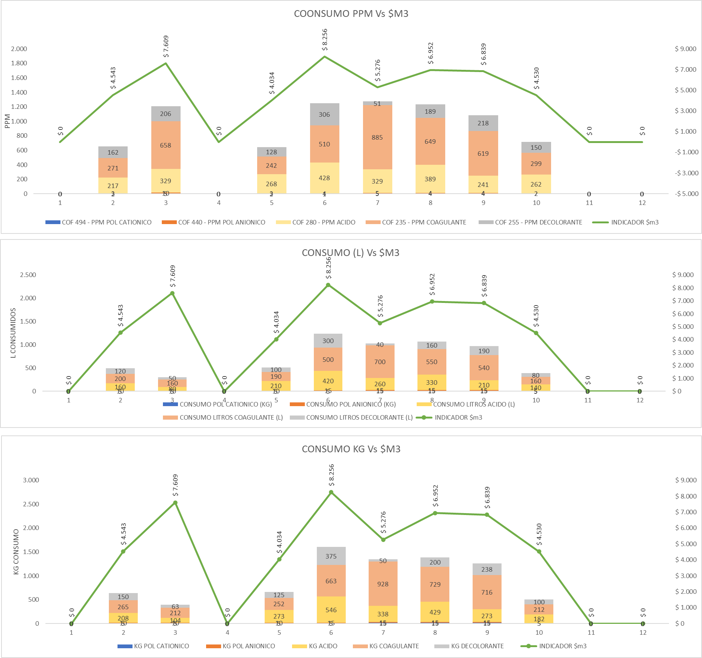

CALIDAD DE AGUA
...

